PREDIMENCIONAMIENTO
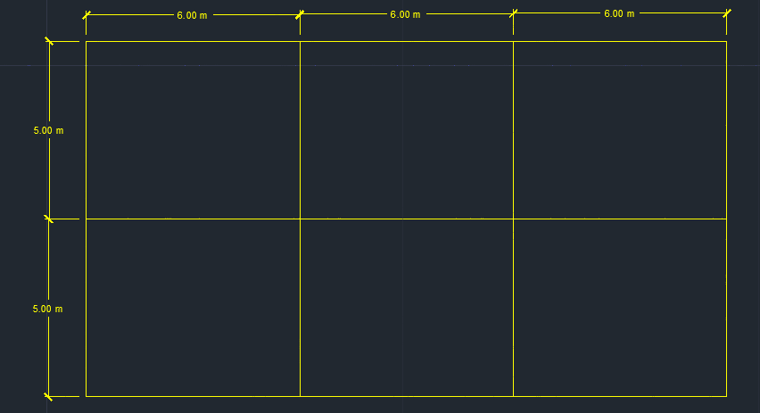
 | PROYECTO
Uso: | Oficinas
Ubicación: | Quetzaltenango, Quetzaltenango
Clasificacion de obra: | Ordinaria
No. Niveles: | 3
Area por nivel: | 180.00m2
Altura total | 9.00m
Area total: | 540.00m2

MATERIALES
Concreto f'c: | 4000.00PSI | 281.29kg/cm2 | Ec= | 253254.48kg/cm2 | Concreto premezclado ASTM C685 ó ASTM C94
Acero fy: | 60000.00PSI | 4219.41kg/cm2 | Es= | 2039321.85kg/cm2 | Acero de refuerzo ASTM A706 (barras SI)
f'm: | 39.29kg/cm2 | No estructural |  |  | Bloque clase C NTG 41054 + mortero tipo "S" NTG 41050

PREDIMENSIONAMIENTO
VIGAS
Direccion X-X
L= | 6.00m

L/14 | h | L/10
0.43m | 0.50m | 0.60m

h/2 | b | 2h/3
0.25m | 0.30m | 0.33m | bmin= | 0.25m

VX 50cmX30cm
Asmin= | 4.38cm2
ρmax= | 0.017907986129
Asmax= | 23.64cm2

Direccion Y-Y
L= | 5.00m

L/14 | h | L/10
0.36m | 0.45m | 0.50m

h/2 | b | 2h/3
0.23m | 0.25m | 0.30m | bmin= | 0.25m

VY 45cmX25cm
Asmin= | 3.24cm2
ρmax= | 0.017907986129
Asmax= | 17.46cm2

COLUMNAS

CV= | 500.00kg/m2
CM= | 400.00kg/m2
No. Pisos | 3

At central= | 30.00m2 | At perimetral= | 15.00m2 | At esquina= | 7.50m2
Pg= | 115200.00kg | Pg= | 57600.00kg | Pg= | 28800.00kg
λ= | 1.1 | λ= | 1.25 | λ= | 1.5
η= | 0.3 | η= | 0.25 | η= | 0.2
Acol= | 1501.63cm2 | Acol= | 1023.84cm2 | Acol= | 767.88cm2

b | h | b | h | b | h
30.00cm | 50.05cm | 30.00cm | 34.13cm | 30.00cm | 25.60cm
35.00cm | 42.90cm
40.00cm | 37.54cm
45.00cm | 33.37cm

45.00cm | 45.00cm

C 45cmX45cm

Asmin= | 20.25cm2
Asmax= | 121.50cm2

Cantidad= | 8
As= | 2.53cm2 | #6=2.85 cm2

LOSAS
a= | 5.00m
b= | 6.00m

t= | 0.12m
fy= | 60000.00PSI
β= | 1.2
t= | 0.14m
tmin= | 0.09m
t= | 14.00cm
l/t= | 35.71 | Shell thin

Losa 14 cm

INTEGRACION DE CARGAS

 |  | SOBRECARGA EN LOSA

SOBRECARGA ENTREPISO

 | Contrapiso= | 85.00kg/m2 | 50mm*1.7
 | Piso= | 77.00kg/m2
 | Cielo falso= | 20.00kg/m2 | 25.4mm*0.8
 | Instalaciones= | 25.00kg/m2
 |  | 207.00kg/m2

SOBRECARGA TECHO

 | Pañuelos= | 119.00kg/m2 | 70mm*1.7
 | Cielo falso= | 20.00kg/m2 | 25.4mm*0.8
 | Instalaciones= | 25.00kg/m2
 |  | 164.00kg/m2

 |  | SOBRECARGA LINEAL

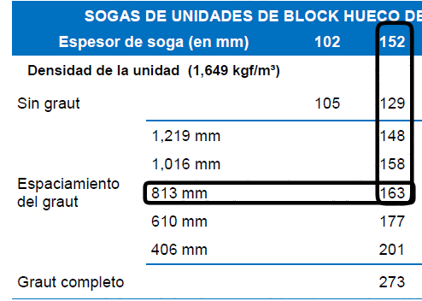
MURO COMPLETO

 | Block= | 163.00kg/m2 | Bloque clase "C" 14x19x39 cm, pin #3 @ 80 cm
 | Repello= | 20.00kg/m2 | Acabado 1 cm, γa= 2000 kg/m3, t*γa (2 caras)
 |  | 183.00kg/m2
 | h= | 2.50m
 |  | 457.50kg/m

MURO + VENTANA

 | Block= | 163.00kg/m2 | Bloque clase "C" 14x19x39 cm, pin #3 @ 80 cm
 | Repello= | 20.00kg/m2 | Acabado 1 cm, γa= 2000 kg/m3, t*γa (2 caras)
 |  | 183.00kg/m2
 | h sillar= | 1.00m
 |  | 183.00kg/m

 |  | 38.00kg/m2
 | h ventana= | 1.50m
 |  | 57.00kg/m

Peso muro + ventana= |  | 240.00kg/m

MURO CENEFA
 | Block= | 163.00kg/m2 | Bloque clase "C" 14x19x39 cm, pin #3 @ 80 cm
 | Repello= | 20.00kg/m2 | Acabado 1 cm, γa= 2000 kg/m3, t*γa (2 caras)
 |  | 183.00kg/m2
 | h sillar= | 1.00m
 |  | 183.00kg/m

 |  | CARGA VIVA

 | Oficinas= | 250.00kg/m2 | Losas I,II y III
 |  | 75.00kg/m2 | Particiones
 |  | 325.00kg/m2
 | Pasillos = | 300.00kg/m2 | Losas V y VI
 | Cafeteria= | 500.00kg/m2 | Losa IV

 | VIVA DE TECHO |  | Nota: elegir la mayor(solo se aplica una)
Viva de techo= |  | 200.00kg/m2 | Vt Losas I,II,III,IV,V y VI
Tefra volcanica= |  | 85.00kg/m2 | Ar Losas I,II,III,IV,V y VI
Carga de lluvia= |  | 140.00kg/m2 | Pl Losas I,II,III,IV,V y VI

ESPECTRO
CARGA DE UBICACIÓN

Area bruta de piso= |  | 180.00m2
No. Niveles= |  | 3 |  |  | NSE1
Σarea bruta de piso= |  | 540.00m2
Factor de carga de ocupacion= |  | 11
Carga de ocupacion= |  | 50 personas
Uso |  | Oficinas
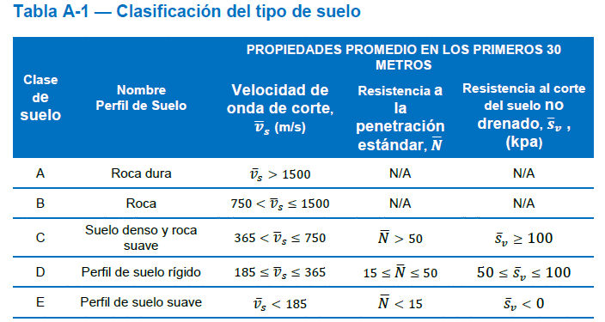
Clasificacion de obra= |  | II Ordinaria

Clasificacion de sitio |  |  |  |  |  |  |  |  |  |  | NSE 2.1

Cu=Sv= |  | 0.16kg/cm2 | 15.70kpa
Suelo tipo "E"

Lugar
Quetzaltenango, Quetzaltenango

ACELERACIONES ESPECTRALES (NSE2)

 | Scr= | 1.46 |  | Tabla A1 NSE2
 | S1r= | 1.39
 | TL= | 3.9
 | Io= | 4.1

Ajustes por clase de sitio
 | Fa= | 1
 | Fv= | 1

Ajuste por intensidades sismicas especiales
 | Na= | 1
 | Nv= | 1

 | Scs= | 1.46
 | S1s= | 1.39

Periodos de vibracion por transicion
 | Ts= | 0.952 s
 | T0= | 0.190 s

Factor Kd
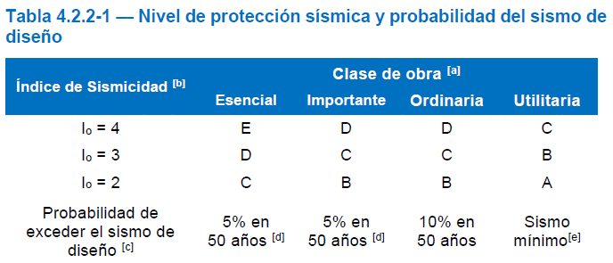

Sismo de diseño= |  | 10% en 50 años / sismo ordinario
 | Kd= | 0.66 |  |  |  |  |  |  |  | CR5X-= | 0.9M-(Svd*M)-Sx modal

Calibracion de aceleraciones espectrales |  |  |  |  |  |  |  |  |  | CR5X-= | 0.9M-0.193M-Sx modal |  | Svd= o.193
 | Scd= | 0.9636 |  |  |  |  |  |  |  | CR5X-= | 0.707M-Sx modal
 | S1d= | 0.9174
 | AMSd= | 0.38544 |  |  |  |  | Aceleracion maxima del suelo de diseño
 | Svd= | 0.193 |  |  |  |  | Componente vertical del sismo de diseño

CONSTRUCCION DEL ESPECTRO ELASTICO
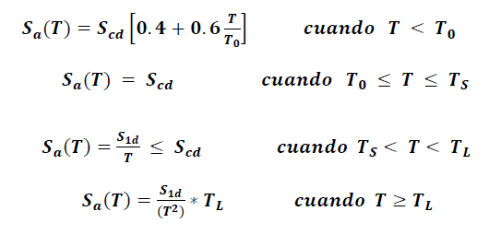
 |  | T | Sa(T)
 |  | 0.00 | 0.38544
 |  | 0.10 | 0.68907798561
 |  | 0.20 | 0.9636
 |  | 0.30 | 0.9636
 |  | 0.40 | 0.9636
 |  | 0.50 | 0.9636
 |  | 0.60 | 0.9636
 |  | 0.70 | 0.9636
 |  | 0.80 | 0.9636
 |  | 0.90 | 0.9636
 |  | 1.00 | 0.9174
 |  | 1.10 | 0.834
 |  | 1.20 | 0.7645
 |  | 1.30 | 0.70569230769
 |  | 1.40 | 0.65528571429
 |  | 1.50 | 0.6116
 |  | 1.60 | 0.573375
 |  | 1.70 | 0.53964705882
 |  | 1.80 | 0.50966666667
 |  | 1.90 | 0.48284210526
 |  | 2.00 | 0.4587
 |  | 2.10 | 0.43685714286
 |  | 2.20 | 0.417
 |  | 2.30 | 0.39886956522
 |  | 2.40 | 0.38225
 |  | 2.50 | 0.36696
 |  | 2.60 | 0.35284615385
 |  | 2.70 | 0.33977777778
 |  | 2.80 | 0.32764285714
 |  | 2.90 | 0.31634482759
 |  | 3.00 | 0.3058
 |  | 3.10 | 0.29593548387
 |  | 3.20 | 0.2866875
 |  | 3.30 | 0.278
 |  | 3.40 | 0.26982352941
 |  | 3.50 | 0.26211428571
 |  | 3.60 | 0.25483333333
 |  | 3.70 | 0.24794594595
 |  | 3.80 | 0.24142105263
 |  | 3.90 | 0.23523076923
 |  | 4.00 | 0.22361625
 |  | 4.10 | 0.21284116597
 |  | 4.20 | 0.20282653061
 |  | 4.30 | 0.19350243375
 |  | 4.40 | 0.18480681818
 |  | 4.50 | 0.17668444444
 |  | 4.60 | 0.16908601134
 |  | 4.70 | 0.16196740607
 |  | 4.80 | 0.1552890625
 |  | 4.90 | 0.14901541025
 |  | 5.00 | 0.1431144
 |  | 5.10 | 0.13755709343
 |  | 5.20 | 0.13231730769
 |  | 5.30 | 0.12737130651
 |  | 5.40 | 0.12269753086
 |  | 5.50 | 0.11827636364
 |  | 5.60 | 0.11408992347
 |  | 5.70 | 0.11012188366
 |  | 5.80 | 0.10635731272
 |  | 5.90 | 0.10278253375
 |  | 6.00 | 0.099385
 |  | 6.10 | 0.096153184628
 |  | 6.20 | 0.09307648283
 |  | 6.30 | 0.090145124717
 |  | 6.40 | 0.087350097656
 |  | 6.50 | 0.084683076923
 |  | 6.60 | 0.082136363636
 |  | 6.70 | 0.079702829138
 |  | 6.80 | 0.077375865052
 |  | 6.90 | 0.075149338374
 |  | 7.00 | 0.07301755102
 |  | 7.10 | 0.070975203333
 |  | 7.20 | 0.069017361111
 |  | 7.30 | 0.067139425783
 |  | 7.40 | 0.065337107378
 |  | 7.50 | 0.0636064
 |  | 7.60 | 0.061943559557
 |  | 7.70 | 0.060345083488
 |  | 7.80 | 0.058807692308
 |  | 7.90 | 0.05732831277
 |  | 8.00 | 0.0559040625
 |  | 8.10 | 0.05453223594
 |  | 8.20 | 0.053210291493
 |  | 8.30 | 0.051935839745
 |  | 8.40 | 0.050706632653
 |  | 8.50 | 0.049520553633
 |  | 8.60 | 0.048375608437
 |  | 8.70 | 0.047269916766
 |  | 8.80 | 0.046201704545
 |  | 8.90 | 0.045169296806
 |  | 9.00 | 0.044171111111
 |  | 9.10 | 0.043205651491
 |  | 9.20 | 0.042271502836
 |  | 9.30 | 0.041367325702
 |  | 9.40 | 0.040491851517
 |  | 9.50 | 0.039643878116
 |  | 9.60 | 0.038822265625
 |  | 9.70 | 0.038025932618
 |  | 9.80 | 0.037253852561
 |  | 9.90 | 0.036505050505
 |  | 10.00 | 0.0357786

Periodo empirico de vibracion |  |  | NSE3

 | KT= | 0.047
 | X= | 0.85
 | hn | 9.00m
 | Ta= | 0.304 s | Periodo aproximado |  | 1.4 Ta = | 0.42592391587

Coeficiente sismico

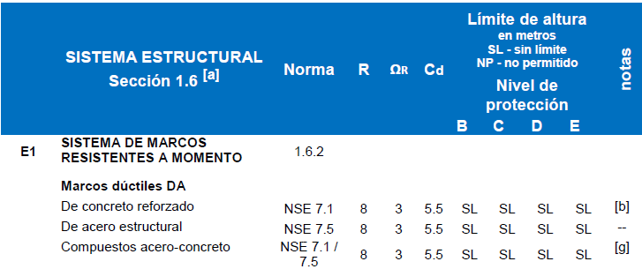
 |  | 0.304 s | 0
 |  | 0.304 s | 0.9636

Sa (T) = | 0.9636 | Pseudo aceleracion

R= | 8
ξ= | 5%
βd= | 1.0010680712

Cs= | 0.120
K= | 1.00

Periodo Natural de Vibracion
 |  | Sale del centro de masa y rigidez (etabs)
Wi= | Story | Diaphragm | Mass X | Wi/g | U1 | Fi | Wi*Ui^2 | Fi*Ui
 |  |  | tonf-s²/m
 | Story1 | D1 | 19.32929 | 19.32929 | 0.002423 | 11.87 | 0.00011348088921 | 0.02876101 |  |  |  | 0.007432
 | Story2 | D2 | 19.32929 | 19.32929 | 0.005496 | 23.73 | 0.00058386084301 | 0.13042008 |  |  |  | 0.005496
 | Story3 | D3 | 14.87949 | 14.87949 | 0.007432 | 27.4 | 0.00082186303546 | 0.2036368 |  |  |  | 0.002423
 |  |  |  |  |  | Σwi*Ui^2/g= | 0.0015192047677 | 0.36281789

 |  | Σwi*Ui^2/g= | 0.0015192047677
 |  | Σfi*Ui= | 0.36281789

 | TfX= | 0.40657781636

Wi= | Story | Diaphragm | Mass X | Wi/g | U2 | Fi | Wi*Ui^2 | Fi*Ui
 |  |  | tonf-s²/m
 | Story1 | D1 | 19.32929 | 19.32929 | 0.002748 | 11.87 | 0.00014596521075 | 0.03261876 |  |  | 0.008837
 | Story2 | D2 | 19.32929 | 19.32929 | 0.006414 | 23.73 | 0.00079519531571 | 0.15220422 |  |  | 0.006414
 | Story3 | D3 | 14.87949 | 14.87949 | 0.008837 | 27.4 | 0.0011619775995 | 0.2421338 |  |  | 0.002748
 |  |  |  |  |  | Σwi*Ui^2/g= | 0.002103138126 | 0.42695678

 |  | Σwi*Ui^2/g= | 0.002103138126
 |  | Σfi*Ui= | 0.42695678

 | TfY= | 0.4409829611

PARTICIPACION DE MASA

 |  | Case | Mode | Period | UX | UY | UZ | SumUX | SumUY | SumUZ | RX | RY | RZ | SumRX | SumRY | SumRZ
 |  |  |  | sec
 |  | Modal | 1 | 0.441 | 0 | 0.8459 | 0 | 0 | 0.8459 | 0 | 0.1811 | 0 | 2.52E-05 | 0.1811 | 0 | 2.52E-05
 |  | Modal | 2 | 0.407 | 0.8557 | 0 | 0 | 0.8557 | 0.8459 | 0 | 0 | 0.1701 | 6.58E-06 | 0.1811 | 0.1701 | 3.18E-05
 |  | Modal | 3 | 0.358 | 6.46E-06 | 2.34E-05 | 0 | 0.8557 | 0.8459 | 0 | 2.96E-05 | 3.73E-06 | 0.8483 | 0.1811 | 0.1701 | 0.8484
 |  | Modal | 4 | 0.133 | 0 | 0.1201 | 0 | 0.8557 | 0.966 | 0 | 0.7223 | 0 | 7.98E-06 | 0.9034 | 0.1701 | 0.8484
 |  | Modal | 5 | 0.126 | 0.1136 | 0 | 0 | 0.9693 | 0.966 | 0 | 0 | 0.7452 | 1.35E-06 | 0.9034 | 0.9152 | 0.8484
 |  | Modal | 6 | 0.109 | 1.35E-06 | 9.05E-06 | 0 | 0.9693 | 0.966 | 0 | 0.0001 | 8.28E-06 | 0.1181 | 0.9035 | 0.9152 | 0.9665
 |  | Modal | 7 | 0.073 | 0 | 0.034 | 0 | 0.9693 | 1 | 0 | 0.0965 | 0 | 6.42E-06 | 1 | 0.9152 | 0.9665
 |  | Modal | 8 | 0.072 | 0.0307 | 0 | 0 | 1 | 1 | 0 | 0 | 0.0848 | 5.68E-07 | 1 | 1 | 0.9665
 |  | Modal | 9 | 0.06 | 5.42E-07 | 7.09E-06 | 0 | 1 | 1 | 0 | 2.14E-05 | 1.62E-06 | 0.0335 | 1 | 1 | 1

CENTRO DE MASA, RIGIDEZ Y EXCENTRICIDADES

 |  | Story | Diaphragm | Mass X | Mass Y | XCM | YCM | Cum Mass X | Cum Mass Y | XCCM | YCCM | XCR | YCR | eix | eiy
 |  |  |  | kgf-s²/m | kgf-s²/m | m | m | kgf-s²/m | kgf-s²/m | m | m | m | m
 |  | Story1 | D1 | 19329.29 | 19329.29 | 8.9525 | 4.9876 | 19329.29 | 19329.29 | 8.9525 | 4.9876 | 9 | 5 | -0.0475 | -0.0124
 |  | Story2 | D2 | 19329.29 | 19329.29 | 8.9525 | 4.9876 | 19329.29 | 19329.29 | 8.9525 | 4.9876 | 9 | 5 | -0.0475 | -0.0124
 |  | Story3 | D3 | 14879.49 | 14879.49 | 9 | 5 | 14879.49 | 14879.49 | 9 | 5 | 9 | 5 | 0 | 0

CALIBRACION

 |  | Output Case | Case Type | Step Type | Step Number | Step Label | FX | FY | FZ | MX | MY | MZ | X | Y | Z
 |  |  |  |  |  |  | tonf | tonf | tonf | tonf-m | tonf-m | tonf-m | m | m | m
 |  | Sismo estatico | LinStatic | Step By Step | 1 |  | -63.0035 | 0 | 0 | 0 | -424.6338 | 314.5773 | 0 | 0 | 0
 |  | Sismo estatico | LinStatic | Step By Step | 2 |  | 0 | -63.0035 | 0 | 424.6338 | 0 | -565.3412 | 0 | 0 | 0
 |  | Sismo estatico | LinStatic | Step By Step | 3 |  | -63.0035 | 0 | 0 | 0 | -424.6338 | 346.0791 | 0 | 0 | 0
 |  | Sismo estatico | LinStatic | Step By Step | 4 |  | 0 | -63.0035 | 0 | 424.6338 | 0 | -622.0444 | 0 | 0 | 0
 |  | Sismo estatico | LinStatic | Step By Step | 5 |  | -63.0035 | 0 | 0 | 0 | -424.6338 | 283.0756 | 0 | 0 | 0
 |  | Sismo estatico | LinStatic | Step By Step | 6 |  | 0 | -63.0035 | 0 | 424.6338 | 0 | -508.6381 | 0 | 0 | 0
 |  | Sx Modal | LinRespSpec | Max |  |  | 54.4594 | 16.1694 | 0 | 108.4914 | 363.6621 | 334.5228 | 0 | 0 | 0
 |  | Sy Modal | LinRespSpec | Max |  |  | 16.3378 | 53.8981 | 0 | 361.638 | 109.0986 | 537.0236 | 0 | 0 | 0

 |  | VEX (corte basal== | 63.0035 |  | V1X (modal)= | 54.4594 |  | VDX (diseño)= | 63.0035 |  | F1X (correccion)= |  | 1.157 |  |  | F1X= | VDX/ V1X
 |  | VEY = | 63.0035 |  | V1Y (modal)= | 53.8981 |  | VDY (diseño)= | 63.0035 |  | F1Y (correccion)= |  | 1.169

CALIBRACION CON SECCION AGRIETADA
 |  | Output Case | Case Type | Step Type | Step Number | Step Label | FX | FY | FZ | MX | MY | MZ | X | Y | Z
 |  |  |  |  |  |  | tonf | tonf | tonf | tonf-m | tonf-m | tonf-m | m | m | m
 |  | Sismo estatico | LinStatic | Step By Step | 1 |  | -63.0035 | 0 | 0 | 0 | -424.6338 | 314.5773 | 0 | 0 | 0
 |  | Sismo estatico | LinStatic | Step By Step | 2 |  | 0 | -63.0035 | 0 | 424.6338 | 0 | -565.3412 | 0 | 0 | 0
 |  | Sismo estatico | LinStatic | Step By Step | 3 |  | -63.0035 | 0 | 0 | 0 | -424.6338 | 346.0791 | 0 | 0 | 0
 |  | Sismo estatico | LinStatic | Step By Step | 4 |  | 0 | -63.0035 | 0 | 424.6338 | 0 | -622.0444 | 0 | 0 | 0
 |  | Sismo estatico | LinStatic | Step By Step | 5 |  | -63.0035 | 0 | 0 | 0 | -424.6338 | 283.0756 | 0 | 0 | 0
 |  | Sismo estatico | LinStatic | Step By Step | 6 |  | 0 | -63.0035 | 0 | 424.6338 | 0 | -508.6381 | 0 | 0 | 0
 |  | Sx Modal | LinRespSpec | Max |  |  | 53.6883 | 16.0183 | 0 | 108.4914 | 363.6621 | 334.5228 | 0 | 0 | 0
 |  | Sy Modal | LinRespSpec | Max |  |  | 16.1065 | 53.3944 | 0 | 361.638 | 109.0986 | 537.0236 | 0 | 0 | 0

 |  | VEX (corte basal== | 63.0035 |  | V1X (modal)= | 53.6883 |  | VDX (diseño)= | 63.0035 |  | F1X (correccion)= |  | 1.174 |  |  | F1X= | VDX/ V1X
 |  | VEY = | 63.0035 |  | V1Y (modal)= | 53.3944 |  | VDY (diseño)= | 63.0035 |  | F1Y (correccion)= |  | 1.180

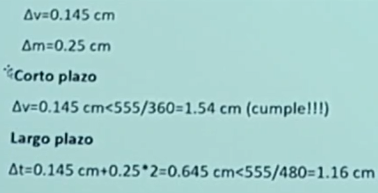

 |  | Tabla desplazamiento de puntos
 | Story | Label | Unique Name | Output Case | Case Type | Step Type | Step Number | Step Label | Ux | Uy | Uz | Rx | Ry | Rz
 |  |  |  |  |  |  |  |  | cm | cm | cm | rad | rad | rad
 | Story3 | 13 | 49 | Sx Modal | LinRespSpec | Max |  |  | 1.382 | 0.4543 | 0 | 0 | 0 | 0.000132
 | Story3 | 13 | 49 | Sy Modal | LinRespSpec | Max |  |  | 0.4167 | 1.522 | 0 | 0 | 0 | 0.000242
 | Story2 | 14 | 50 | Sx Modal | LinRespSpec | Max |  |  | 0.9959 | 0.3238 | 0 | 0 | 0 | 9.40E-05
 | Story2 | 14 | 50 | Sy Modal | LinRespSpec | Max |  |  | 0.3005 | 1.0841 | 0 | 0 | 0 | 0.000172
 | Story1 | 15 | 51 | Sx Modal | LinRespSpec | Max |  |  | 0.4189 | 0.134 | 0 | 0 | 0 | 3.90E-05
 | Story1 | 15 | 51 | Sy Modal | LinRespSpec | Max |  |  | 0.1264 | 0.4488 | 0 | 0 | 0 | 7.10E-05

 |  |  |  |  | Cd= | 5.50

 |  |  |  | desplazamiento cedente |  | desplazamiento ultimo |  | deriva |  | distorcion
 |  | Nivel | Altura | δcx | δcy | δux | δuy | Δux | Δuy | θux | θuy | θp | Δp
 |  | 3 | 9.00m | 1.382cm | 1.522cm | 7.601cm | 8.371cm | 2.124cm | 2.408cm | 0.0070785 | 0.0080281666667 | 0.02 | 6.000cm
 |  | 2 | 6.00m | 0.996cm | 1.084cm | 5.477cm | 5.963cm | 3.174cm | 3.494cm | 0.010578333333 | 0.011647166667 | 0.02 | 6.000cm
 |  | 1 | 3.00m | 0.419cm | 0.449cm | 2.304cm | 2.468cm | 2.304cm | 2.468cm | 0.0076798333333 | 0.008228 | 0.02 | 6.000cm
 |  | base | 0.00m | 0.000cm | 0.000cm | 0.000cm | 0.000cm | 0.000cm | 0.000cm | 0 | 0 | 0.02 | 6.000cm

Distorciones
Derivas

Desplazamientos

